正規分布
平均 | 0
標準偏差 | 0.095310179804

 | 正規分布
 | -0.13461597056
 | 0.00872385667
 | -0.0083333431526
 | 0.054859228939
 | -0.036676364186
 | 0.17697141496
 | -0.17496111933
 | 0.1755240402
 | 0.039327142087
 | 0.014753479908
 | -0.050741868441
 | -0.033331414759
 | 0.10308758494
 | -0.030704422137
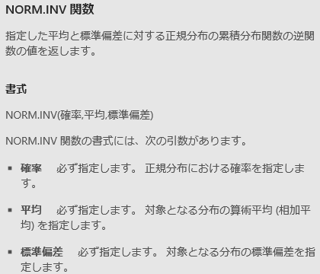
 | 0.040006462054
 | 0.01353036562
 | -0.088878485671
 | 0.1095688268
 | -0.044116572701
 | 0.13980611435
 | -0.22164737791
 | 0.019181810752
 | -0.0009372832982
 | 0.027305671542
 | -0.027672533753
 | -0.14277376723
 | 0.016250732702
 | 0.036984519451
 | 0.13380523394
 | -0.088145364429
 | 0.1651202708
 | 0.14981626386
 | 0.0074753066353
 | -0.030840817206
 | 0.040888803523
 | 0.025803532664
 | 0.15864761606
 | -0.0075542165815
 | 0.10841864773
 | 0.11004875836
 | -0.10279224734
 | 0.12752206416
 | -0.0064399379688
 | 0.044658533434
 | -0.099247973057
 | -0.067459508561
 | 0.02203591964
 | -0.10410361111
 | -0.020927789459
 | 0.17302939091
 | 0.01039145387
 | -0.012551389359
 | -0.17306930441
 | 0.05554007333
 | 0.046914201337
 | -0.045508638312
 | -0.043039012372
 | 0.13875084583
 | -0.12897686008
 | 0.00016171750194
 | 0.018144561328
 | 0.11235431233
 | 0.038109666798
 | 0.029556037455
 | 0.091931425452
 | 0.067003222693
 | -0.16302576385
 | 0.15247123607
 | -0.028817429285
 | -0.025044686386
 | 0.064597437179
 | -0.084989851883
 | -0.043063967062
 | 0.060940466148
 | 0.10994566275
 | -0.0080364400748
 | -0.01902035062
 | -0.10496805283
 | 0.033005525779
 | -0.024591668966
 | 0.089785122823
 | 0.096511187921
 | -0.057761310958
 | -0.070429676007
 | -0.029020290239
 | 0.083116210842
 | 0.041108165859
 | -0.1891828421
 | 0.019350865195
 | 0.016088710286
 | -0.067763354602
 | 0.096609990393
 | -0.010787714677
 | 0.041272030743
 | -0.010610514406
 | -0.015175282466
 | 0.075067758385
 | 0.015133042319
 | -0.018115573413
 | -0.099318120496
 | -0.047600418451

対数正規分布
平均 | 0
標準偏差 | 0.095310179804

 | 対数正規分布
 | 1.1133661428
 | 1.0536823444
 | 1.1730662305
 | 1.1734462545
 | 0.91913677863
 | 0.87980525489
 | 0.95338747311
 | 1.1264767692
 | 1.1916516299
 | 1.1969715831
 | 1.0678474009
 | 1.1668473915
 | 1.0682777432
 | 1.0232889109
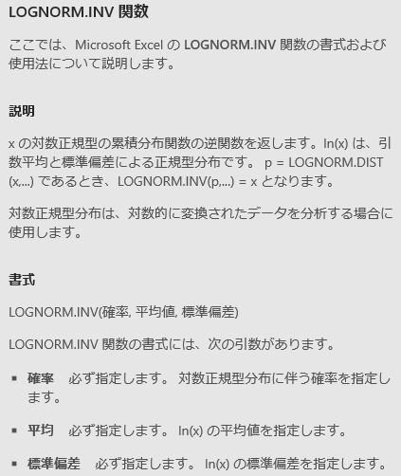
 | 0.95972645092
 | 1.119171968
 | 1.0733584056
 | 0.98500333425
 | 0.91964198014
 | 0.97534375555
 | 0.94239277296
 | 0.80734406212
 | 1.1470137697
 | 0.91159467413
 | 1.1415758833
 | 1.0421337384
 | 1.1324067879
 | 0.90729947443
 | 0.96952620853
 | 1.0531561107
 | 1.1467504071
 | 1.0100276006
 | 1.1149433189
 | 1.0172144685
 | 1.1685599623
 | 0.90473043478
 | 1.0926305708
 | 0.9518564574
 | 1.050850838
 | 1.077486211
 | 0.93414464696
 | 0.98958678395
 | 0.87030877534
 | 0.94059268499
 | 0.92678205489
 | 1.2531327402
 | 0.97909358632
 | 0.97928951735
 | 0.95099581271
 | 0.89562366106
 | 1.0424909584
 | 0.96801417354
 | 0.922639493
 | 0.91407509047
 | 0.93831096179
 | 1.1497722757
 | 1.0091682743
 | 1.0804054209
 | 1.1083498544
 | 1.0948230913
 | 1.100823398
 | 0.90782294523
 | 0.96194608554
 | 0.94750010113
 | 0.97874503747
 | 1.046088424
 | 0.92527555556
 | 0.96006395243
 | 1.0279230259
 | 0.98239494792
 | 1.0028051607
 | 0.98876976574
 | 0.97237521999
 | 1.1026423567
 | 0.79194156414
 | 0.92650559297
 | 1.1430824892
 | 1.0210084033
 | 0.9619454025
 | 1.1405387269
 | 0.90336038603
 | 0.84865896493
 | 0.88634861867
 | 0.79796768126
 | 1.0894333465
 | 0.99529457929
 | 1.2299548622
 | 0.98890746504
 | 0.95838329349
 | 0.97504387419
 | 0.95218255905
 | 1.0663739639
 | 1.2071845104
 | 1.0071688625
 | 0.8970866047
 | 0.91508458576
 | 0.98745848732
 | 1.0775133587
 | 1.0761906604
 | 1.0566256611
 | 1.0339965358

ガンマ分布
α | 100
β | 1

 | ガンマ分布
 | 109.28878063
 | 116.33836711
 | 113.76689974
 | 118.5150731
 | 94.733361413
 | 86.837794457
 | 93.848625143
 | 121.64225567
 | 110.01790598
 | 106.16727395
 | 82.376911429
 | 87.429863722
 | 100.07438035
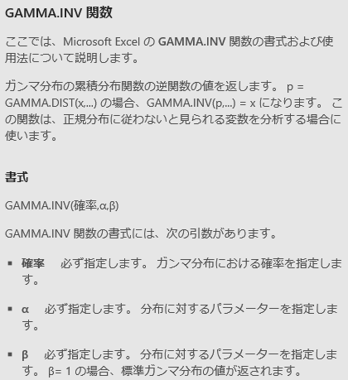
 | 110.05695904
 | 104.86133481
 | 93.838770149
 | 88.273254027
 | 93.71801223
 | 94.630079362
 | 93.448310798
 | 121.50520652
 | 104.98427174
 | 101.24962374
 | 83.765566254
 | 106.62859848
 | 88.135779836
 | 99.405532754
 | 96.716444304
 | 87.327791699
 | 104.38254597
 | 99.606926091
 | 91.203584167
 | 109.40752555
 | 112.03187329
 | 100.66697791
 | 90.505122277
 | 111.64765339
 | 99.636380596
 | 96.585131618
 | 96.319679529
 | 103.5616675
 | 98.990513669
 | 100.69412381
 | 81.521226045
 | 114.87181882
 | 84.643180727
 | 111.825747
 | 108.44746923
 | 91.394771004
 | 109.69284456
 | 98.501707549
 | 106.89052848
 | 97.566061233
 | 99.17377917
 | 98.6049612
 | 94.322879737
 | 96.593786682
 | 85.328474183
 | 105.95399839
 | 104.7655835
 | 102.38214391
 | 122.42797069
 | 103.21286234
 | 95.230153132
 | 102.38528422
 | 100.92739286
 | 107.38198147
 | 91.319344757
 | 95.03552765
 | 129.24143846
 | 111.19887223
 | 137.11112936
 | 97.490554542
 | 110.54629493
 | 88.542177916
 | 114.60040019
 | 94.974655464
 | 93.109702258
 | 86.708469711
 | 118.22106015
 | 111.87341649
 | 115.46087887
 | 97.263668095
 | 119.30496657
 | 96.822553702
 | 96.445756022
 | 115.99103181
 | 113.91355075
 | 102.49103525
 | 88.933100876
 | 83.026632351
 | 89.194037749
 | 101.73267273
 | 108.19240525
 | 111.21549094
 | 101.99002026
 | 103.46528745
 | 125.96137357
 | 106.05635759
 | 81.383560486
 | 94.290595129

T分布
自由度 | 1

 | T分布
 | 0.5635741931
 | 1.756386554
 | -0.67976167603
 | 0.45276814167
 | -0.92486854288
 | 2.6345986055
 | -18.077074594
 | -0.32389187176
 | 2.755135879
 | 1.3518114825
 | 0.15804451533
 | 0.16595426957
 | 0.72207278805
 | 2.6892001285
 | 1.5891884956

 | -1.4502021018
 | 2.1841955338
 | -0.30305621956
 | -4.6137649313
 | 22.152113293
 | -0.86408311799
 | 11.036368148
 | 3.832528441
 | 0.53442613812
 | 0.25744550978
 | 0.19961782167
 | -1.7924460245
 | 0.25259046331
 | -0.17412147262
 | 0.40495036031
 | -3.4433420169
 | 0.99928608041
 | -2.8443339473
 | 0.54104350161
 | 2.8802338995
 | 0.24610245428
 | -1.2255719774
 | -0.38105260392
 | -1.1500310982
 | 3.9359328114
 | -0.94370625452
 | -2.4878802041
 | -1.3717776225
 | -0.41118615944
 | -20.769339657
 | 174.66616262
 | 2.7246670827
 | 0.62038450978
 | 4.4038403899
 | -205.85930351
 | -0.75780615596
 | -0.33537712383
 | -0.68428071022
 | 1.460388828
 | 2.5440042583
 | -0.11453881779
 | -2.4375369002
 | -2.1425340024
 | 0.26954216736
 | 0.45062367979
 | -1.0294583216
 | 1.4455716159
 | 2.4745649868
 | 0.95987500507
 | -0.67378346919
 | 0.32818674291
 | -0.11236424124
 | -0.81657275804
 | -0.058883995713
 | 0.13020251064
 | -0.78336845859
 | 1.270604915
 | 0.846219952
 | -5.9740962513
 | -2.0116857347
 | 0.40233833364
 | 0.69077073773
 | 1.7236011948
 | 2.3528231892
 | -1.1239015626
 | -7.6949368078
 | 2.2368293803
 | 0.040836314113
 | -0.70411653869
 | 0.87152109076
 | -1.5614025977
 | 0.53896158858
 | -3.1611779081
 | 0.48291105137
 | -4.4648859473
 | -7.7333485808
 | 0.28333136269
 | 0.57370712443
 | 1.2708532588
 | -0.43749703861
 | -0.2430583126
 | -0.10767382535
 | -2.7023783286
 | -0.5826433368
 | -0.74792800195

カイ二乗分布
自由度 | 10
 | カイ二乗分布
 | 12.446043239
 | 11.718573357
 | 15.835393536
 | 10.467505489
 | 9.8975082863
 | 18.361848879
 | 9.4605650878
 | 16.909028879
 | 15.002420021
 | 11.072984998
 | 11.539777799
 | 6.3004873015
 | 10.03535183
 | 4.4749829996
 | 4.4947350371
 | 13.047846963
 | 22.726986591

 | 21.356895164
 | 8.0858642938
 | 7.5522463506
 | 8.228690253
 | 10.065641931
 | 5.707194531
 | 4.9611590502
 | 10.290336588
 | 13.35374585
 | 6.3280304784
 | 19.098738366
 | 8.9857032076
 | 5.4172013057
 | 6.4114394344
 | 3.5976453563
 | 8.5005649295
 | 8.9543646214
 | 8.850371017
 | 10.123602916
 | 14.202427858
 | 7.1259596785
 | 6.763044592
 | 5.9996886607
 | 8.5698435105
 | 12.18279702
 | 9.3507533125
 | 20.765935081
 | 10.126781327
 | 9.2668907628
 | 7.2813914646
 | 8.5622795708
 | 13.169859614
 | 6.7481967739
 | 8.7757677883
 | 7.5630875709
 | 10.330933759
 | 13.896726285
 | 6.4599784315
 | 10.251491468
 | 10.740719613
 | 11.064932069
 | 15.848006482
 | 4.8200491806
 | 7.7740330764
 | 11.576875013
 | 6.917398245
 | 8.7356001951
 | 17.693488282
 | 10.031968377
 | 18.78490122
 | 4.1191712787
 | 7.2790344069
 | 5.785716952
 | 5.6046264029
 | 13.24774018
 | 5.5909382521
 | 18.097122433
 | 8.0253169289
 | 7.0058585773
 | 6.735194211
 | 3.5527594453
 | 20.64587254
 | 10.3226442
 | 9.0785112137
 | 8.9048725806
 | 8.082020601
 | 8.7770093346
 | 4.1799731063
 | 14.84665381
 | 12.300707392
 | 9.5115862537
 | 12.581852517
 | 3.1083208053
 | 8.8736485845
 | 6.2619068928
 | 11.056746344
 | 3.4394390683
 | 8.4551455514
 | 7.1086731061
 | 7.4409326079
 | 6.9930972361
 | 6.4121314915
 | 9.3148242145

β分布
α | 1
β | 10
 | β分布
 | 0.14280450143
 | 0.042605815799
 | 0.07560043505
 | 0.063767370762
 | 0.16802184807
 | 0.070527633663
 | 0.13020944646
 | 0.1456850036
 | 0.060560017331
 | 0.17472086068
 | 0.058586924961
 | 0.0025386982862
 | 0.055997746422
 | 0.041924258067
 | 0.011800415457
 | 0.027142531158
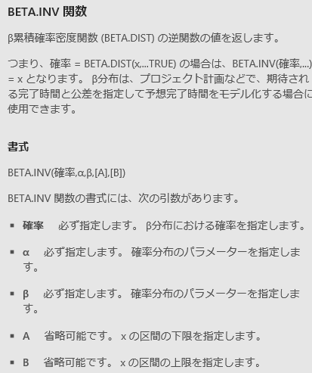
 | 0.10325978305
 | 0.077005704634
 | 0.24948910628
 | 0.14771405602
 | 0.035809391312
 | 0.075196334266
 | 0.088665177791
 | 0.08601435396
 | 0.063818348142
 | 0.047110091566
 | 0.060258407406
 | 0.2628992934
 | 0.06692794922
 | 0.0042972072284
 | 0.033809085743
 | 0.0053919720238
 | 0.11707362859
 | 0.042574709678
 | 0.0019774848938
 | 0.00020973415525
 | 0.15508954734
 | 0.049394577909
 | 0.16232287483
 | 0.020355645679
 | 0.064932678769
 | 0.30660745676
 | 0.013752779553
 | 0.10590355311
 | 0.087539346095
 | 0.13778635776
 | 0.038131719837
 | 0.035099935548
 | 0.044575254693
 | 0.11051239852
 | 0.022969643799
 | 0.07303457553
 | 0.095746679726
 | 0.11627325918
 | 0.10803289068
 | 0.014113881912
 | 0.090267075366
 | 0.22629803485
 | 0.018786635534
 | 0.062899226654
 | 0.0029645772694
 | 0.010804643106
 | 0.3174809081
 | 0.11035436591
 | 0.17192481615
 | 0.022705198195
 | 0.11881127903
 | 0.23963025448
 | 0.14721269874
 | 0.26500595326
 | 0.1243745036
 | 0.23174719954
 | 0.1068335218
 | 0.049965157384
 | 0.058360533688
 | 0.057714341177
 | 0.10562291589
 | 0.031710631987
 | 0.15331478389
 | 0.028141682942
 | 0.0005865091784
 | 0.13815218987
 | 0.076508245983
 | 0.11221243991
 | 0.1906213753
 | 0.13224650079
 | 0.073697546234
 | 0.019301945793
 | 0.11308235377
 | 0.024544360946
 | 0.040988606572
 | 0.10448079145
 | 0.021417475564
 | 0.022904256334
 | 0.050023721156
 | 0.023678978394
 | 0.14609187688

F分布
自由度１ | 10
自由度２ | 100
 | F分布
 | 0.6802547054
 | 1.0309438204
 | 0.98302255406
 | 0.82468952315
 | 0.96056539623
 | 1.3298793028
 | 0.75585302468
 | 0.50646744096
 | 1.6481825806
 | 1.113813803
 | 1.4044645112
 | 0.92459179946
 | 1.4375746462
 | 0.42874907765
 | 0.64732519212
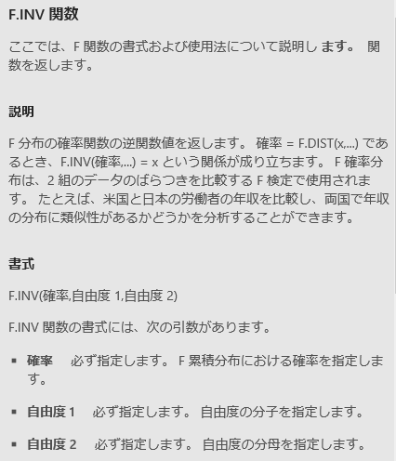
 | 1.1441053236
 | 1.5281643444
 | 1.0686987322
 | 0.96246934237
 | 1.0766417989
 | 1.6141649093
 | 1.4671890316
 | 1.6757697931
 | 1.2575706109
 | 1.5060977456
 | 0.23093626685
 | 1.5149614908
 | 0.91481183921
 | 1.2134259674
 | 1.4535909048
 | 0.65983601388
 | 1.4826274107
 | 0.44425849279
 | 0.83946336394
 | 1.0515325667
 | 0.42432571349
 | 0.7108911683
 | 0.37434078519
 | 0.79575628594
 | 1.6734514627
 | 0.99734724401
 | 1.2229715346
 | 0.81248349259
 | 1.0834121216
 | 1.5409408385
 | 0.96111009014
 | 0.71785284637
 | 0.65441010239
 | 0.54723249802
 | 0.98930674511
 | 1.6619458199
 | 0.52209553551
 | 0.47679113038
 | 1.1117997928
 | 1.0640573882
 | 1.1906596195
 | 1.8095728671
 | 1.0017077047
 | 1.4092540562
 | 1.5812587889
 | 0.3827438069
 | 1.1633678822
 | 0.66535318275
 | 0.92492165809
 | 0.65399027567
 | 1.0708274308
 | 1.0717813718
 | 1.326598563
 | 1.6178026199
 | 0.21543372513
 | 1.317107092
 | 1.4458084891
 | 1.3241014303
 | 0.62074232334
 | 0.67878752287
 | 0.89934425741
 | 0.78406826358
 | 2.2843716351
 | 0.50818675769
 | 0.56275782735
 | 1.7286587454
 | 0.56084404121
 | 0.90392980746
 | 1.5668361043
 | 1.711198595
 | 1.0057048737
 | 2.0325034795
 | 1.0936739569
 | 1.4085363481
 | 0.74388506014
 | 0.94983834207
 | 1.1173509592
 | 0.36175579176
 | 2.0204409035
 | 0.85415139862
 | 1.1299770654
 | 0.64753488936
 | 1.6765157656
 | 1.4579983427
 | 2.9770693148
 | 2.3972129325

